Beställning
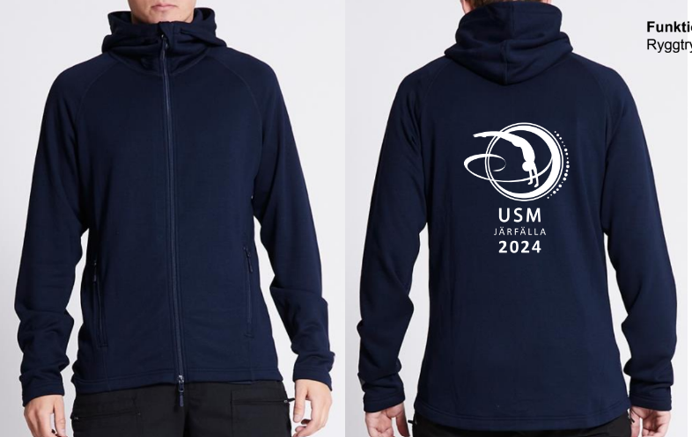
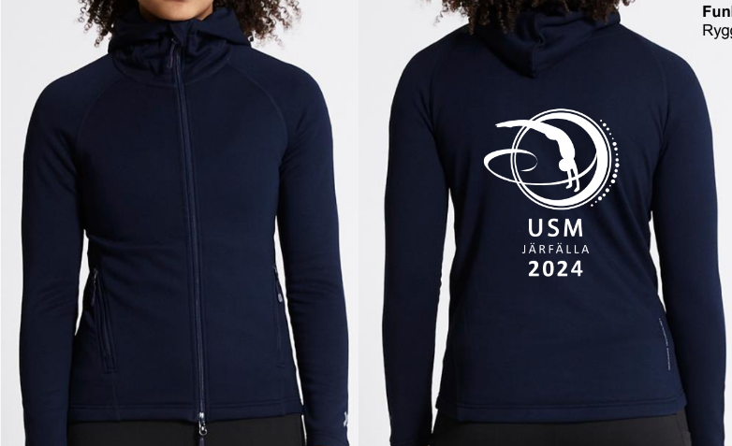
Marinblå funktionshood
med dragkedja
Herr stl. XS-XXL Dam stl. XS-XL Junior stl.130, 140, 150, 160
Beställning till USM 2024

 | Förening:
 | Organisaionsnummer (förening):
 | Ansvarig för beställning (namn):
 | Mail till ansvarig:
 | Telfonnummer till ansvarig:
 | Tid för ankomst till hallen:
 | Antal ackrediterade:

 | Deltagare: | Roll G = Gymnast L = Ledare | Logi i skolsal fredag inkl. frukost | Logi i skolsal lördag inkl. frukost | Lunch lördag | Lunchpaket lördag | Lunch söndag | Middag fredag | Middag lördag | Lunchpaket söndag | Hood med dragkedja | Ange även dam/herr/junior
 | Namn |  | 185 kr | 185 kr | 120 kr | 85 kr | 120 kr | 120 kr | 120 kr | 85 kr | 350 kr | Stl | Specialkost
1
2
3
4
5
6
7
8
9
10
11
12
13
14
15
16
17
18
19
20
21
22
23
24
25
 | Totalt antal: |  | 0.00 | 0.00 | 0.00 | 0.00 | 0.00 | 0.00 | 0.00 | 0.00 | 0.00 |  | 0.00 | Administrativ avgift | Totalt
 | Summa kostnad/kategori: |  | - kr | - kr | - kr | - kr | - kr | - kr | - kr | - kr | - kr |  | - kr | 500 kr | 500 kr

